map
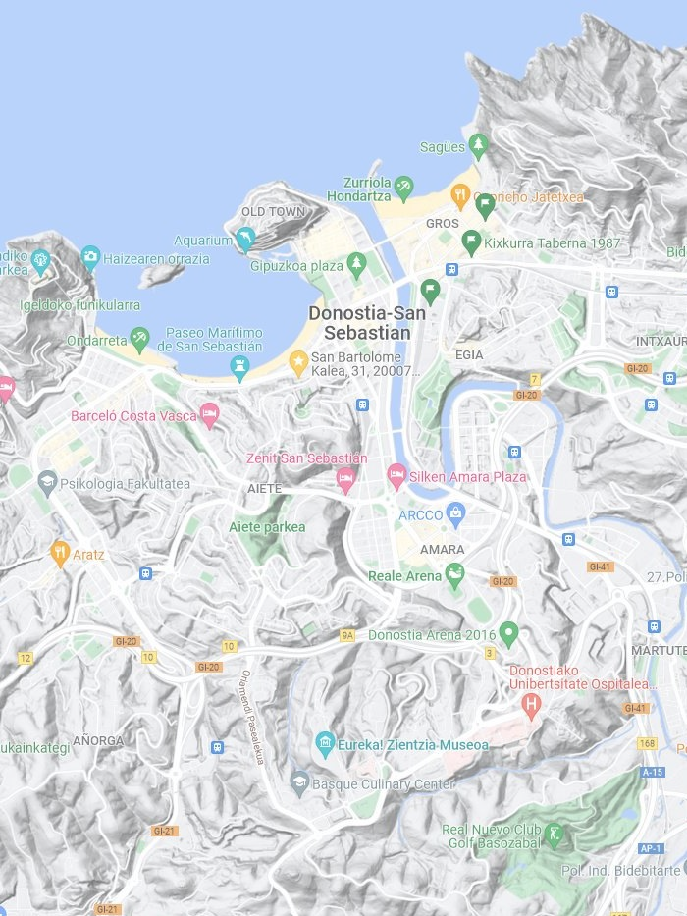
L | L | L | L | L | L | L | L | L | L | L | L
L | L | L | L | L | L | L | L | L | W | W | W
L | L | L | L | L | L | L | L | W | W | B | W
L | L | L | L | L | L | L | A | A | W | W | W
W | L | L | L | L | A | B | A | B | B | B | B
W | W | L | L | L | L | R | B | B | B | B | B
W | B | B | L | L | B | B | B | B | B | R | B
B | B | B | B | B | B | B | B | B | B | B | B
B | B | B | B | B | W | B | B | B | B | B | W
B | B | B | B | W | B | B | R | B | B | B | B
B | B | B | B | B | B | B | B | B | B | B | B
B | B | B | G | B | W | G | B | B | W | B | B
B | B | B | G | W | B | B | B | B | A | W | B
B | B | G | B | B | B | B | B | W | W | B | B
W | W | W | B | B | B | W | G | W | W | W | B
W | W | B | B | B | W | W | B | W | W | W | B

